상품제안서
성인배변패드 환자용 치매노인 침대방수패드 까는기저귀 고급형 1팩 10매입 | 상품코드: F28621

 |  |  |  |  |  |  | 02-412-0044 | www.easy1.co.kr
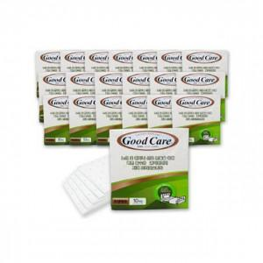

【상세/제작정보】 | 스티커 제작및 부착 비용 별도 문의.

【인쇄/포장옵션】 | / 포장불가능

【공급단가】 | 수량 | 40~ | 120~ | 500~ | 1,000~ | 2,000~
*VAT별도 | 단가 | 2,520원 | 2,470원 | 2,410원 | 2,370원 | 2,310원

【상품 URL】 | https://dev.easy1.co.kr:443/src/goods_detail.php?gdno=28621

